Лист1
Показатель качества (Ki) | Экспериментальная оценка(Wi) | Оценка установленная экспериментом
Безотказность | 0.19 | 0.45
Мобильность | 0.09 | 0.2
Быстрота | 0.21 | 0.49
Эффективность | 0.09 | 0.24
Способность к модернизации | 0.25 | 0.52
Функциональность | 0.15 | 0.32
 | 0.98 | 2.22

Безотказность | 0.0855
Мобильность | 0.018
Быстрота | 0.1029
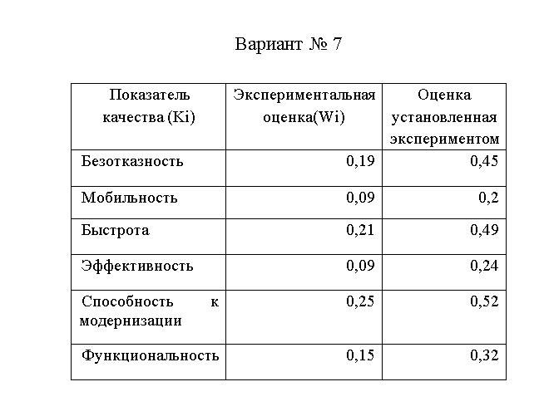
Эффективность | 0.0216
Способность к модернизации | 0.13
Функциональность | 0.048
Средний показатель | 0.013519666667

